申込とスケジュール
第４3回夏季大会 出場申込について |  |  |  |  |  |  | 2022/04/14Ver.
本年度はコロナ感染症対策を鑑み、監督会の開催はしません。
選手名簿は各種目の 提出締め切り日 17時まで に事務局へご提出頂き、提出日翌日に事務局にて抽選を行います。 |  |  |  |  |  |  | 申込書・出場選手体調申告シートについて
抽選結果は、各字（公民館・集会所）へＦＡＸにてご報告致します。 |  |  |  |  |  |  | ①出場種目のシートを選択
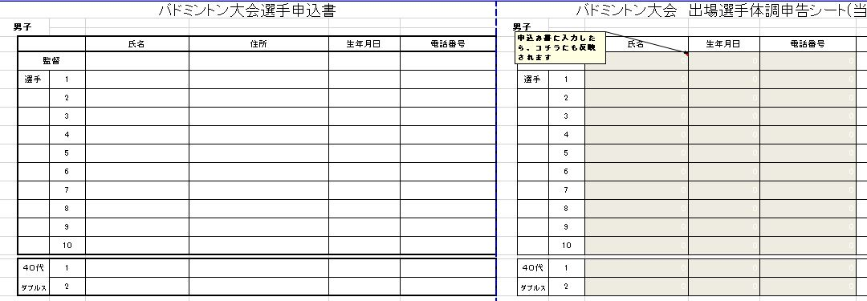
 | 提出先 南風原町教育委員会 教育総務課 TEL：８８９－２６２０

月 | 日 | 曜 | 時 間 | 事 業 | 施 設 名 | 備 考
4 | 19 | 火 | PM5:00〆 | サッカー・バドミントン名簿提出日 | 提出：役場４階 教育総務課
 | 24 | 日 | AM9:00 | サッカー・バドミントン大会 | サッカー（黄金森公園陸上競技場・野球場） バドミントン（南風原中）
 | 26 | 火 | PM5:00〆 | 野球・卓球・剣道 名簿提出日 | 提出：役場４階 教育総務課 ※剣道は専門部が対応
 | 28 | 木 | PM5:00〆 | ゴルフ名簿提出日 | 提出：役場４階 教育総務課
5 | 7 | 土 | PM2:00 | 剣道大会 | 南風原中学校 |  | ②申込み書に入力したら、右側の申告シートに反映されます。 当日はこのシートを元に、体温や体調の確認をお願いします。
 | 8 | 日 | AM9:00 | 野球・卓球 大会 | 野球(黄金森公園野球場、南風原中、本部公園、津嘉山小） 卓球（翔南小） | 卓球の開催日6/26へ変更
 | 10 | 火 | PM5:00〆 | ソフトボール・ソフトテニス名簿提出日 | 提出：役場４階 教育総務課
 | 15 | 日 | AM9:00 | ソフトボール ・ソフトテニス大会 | ソフトボール（男子）黄金森球場・南風原中・本部公園・津嘉山小 （女子）北丘小 →6/12に延期 会場変更 ソフトテニス（黄金森テニスコート・宮城テニスコート）
 | 29 | 日 | AM9:00 | 野球（準決・決勝）大会 | 黄金森公園野球場 | ﾃﾆｽ 予備日5/29
6 | 7 | 火 | PM5:00〆 | バレーボール・ゴルフ名簿提出日 | 提出：役場４階 教育総務課 ※ソフトボールの名簿に変更、字からの新規申込締切り |  | ③受付の際に【出場選手体調申告シート】【感染防止対策チェックリスト】の2枚をご提出頂き、出場の最終確認を行います。
 | 12 | 日 | AM9:00 | バレーボール・ソフトボール大会 | 男子（南風原中）女子（南風原小） ソフトボール（男子）黄金森球場・南風原中（女子）本部公園
 | 14 | 火 | PM5:00〆 | バスケットボール・ボウリング名簿提出日 | 提出：役場４階 教育総務課
 | 19 | 日 | AM9:00 | バスケットボール・ボウリング大会 | 男子（南星中）女子（南風原中） ボーリング：エナジック サザンヒル
 | 20 | 月 | AM7:00 | ゴルフ大会 | パームヒルズゴルフリゾートクラブ
 | 21 | 火 | PM5:00〆 | 卓球・ハンドボール名簿提出日 | 提出：役場４階 教育総務課
 | 26 | 日 | AM9:00 | 卓球・ハンドボール大会 | ハンドボール 男子（南星中）女子（南風原中） 卓球（翔南小）

